画面レイアウト
ターミナル画面

 | 全体のターミナル画面
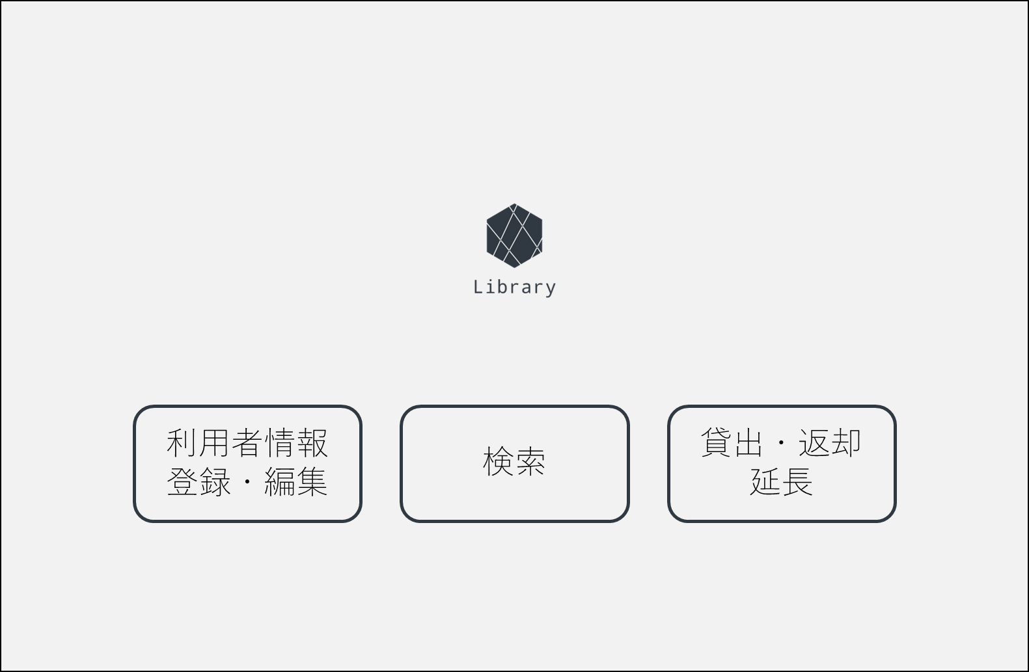
 |  | 画面項目一覧
 |  | No | 項目名 | 項目説明 | 必須 | 入力種別 | 入力桁数 | 入力形式
 |  | 1 | 「利用者情報登録・編集」ボタン | 利用者情報のターミナル画面へ遷移します。 | - | ボタン | - | -
 |  | 2 | 「検索」ボタン | 検索画面へ遷移します。 | - | ボタン | - | -
 |  | 3 | 「貸出・返却・延長」ボタン | 貸出等画面へ遷移します。 | - | ボタン | - | -

①
➁
③

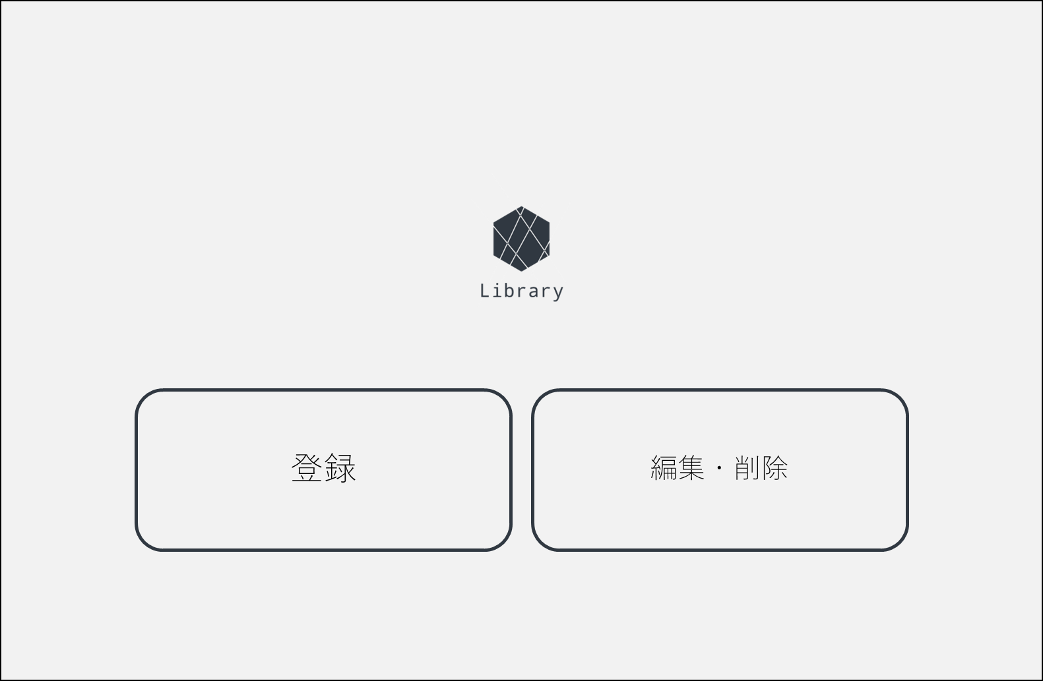
 | 利用者情報のターミナル画面
 |  | 画面項目一覧
 |  | No | 項目名 | 項目説明 | 必須 | 入力種別 | 入力桁数 | 入力形式
 |  | 1 | 「登録」ボタン | 利用者情報：登録画面へ遷移します。 | - | ボタン | - | -
 |  | 2 | 「編集・削除」ボタン | 利用者情報：ログイン画面へ遷移します。 | - | ボタン | - | -

①
➁

画面遷移図
画面遷移図
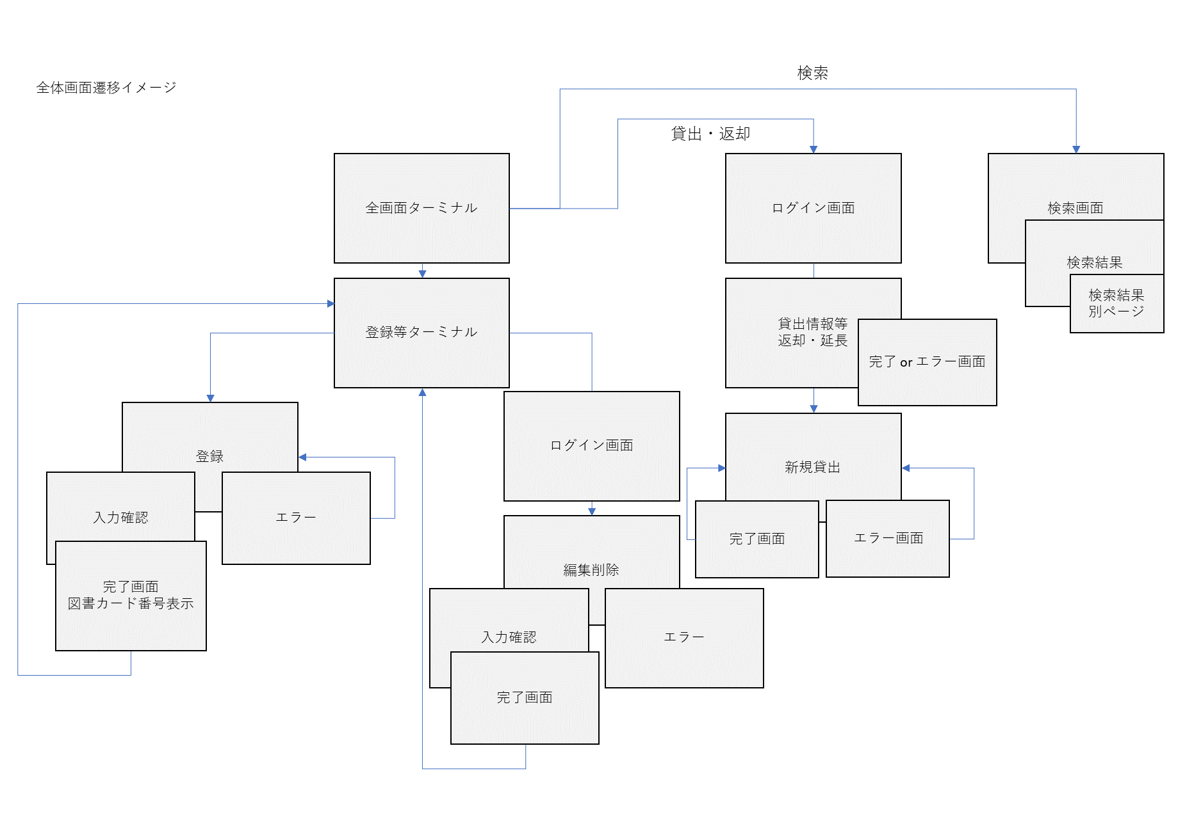

編集・削除
利用者情報ターミナル
登録

